20210406-09
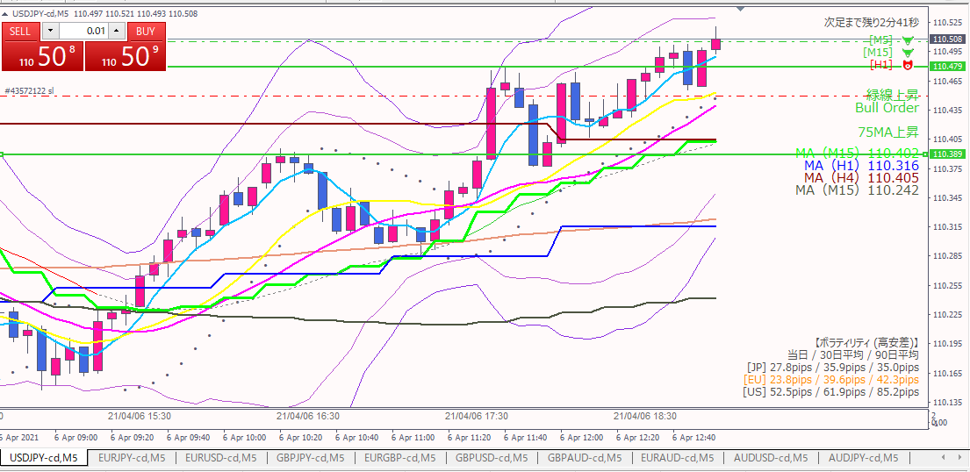
ロング

損切

エントリー根拠
 | 前回（20210406-08）の緑線割れがダマシと判断

損切
 | 緑線が実体を割れたら

利確
 | 前回（20210406-08）と同じ

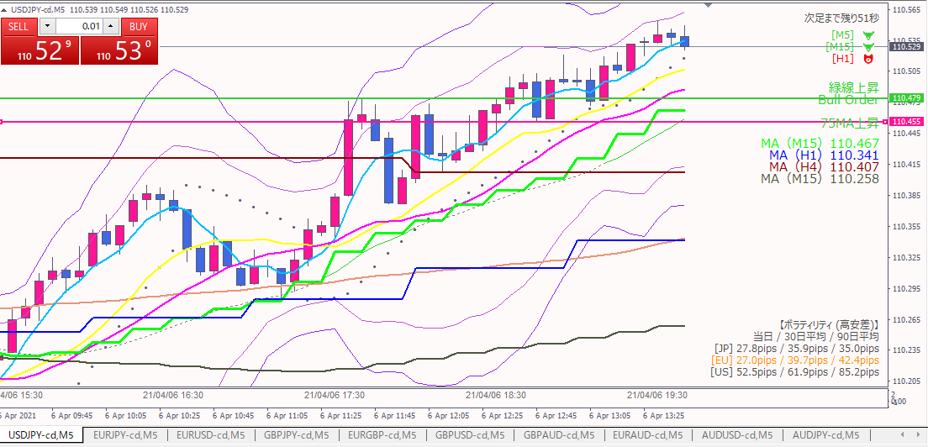

利確

利確根拠
 | 上昇の勢いが無くなってきたため、利益が乗っているうちに利確した。

20210406-08
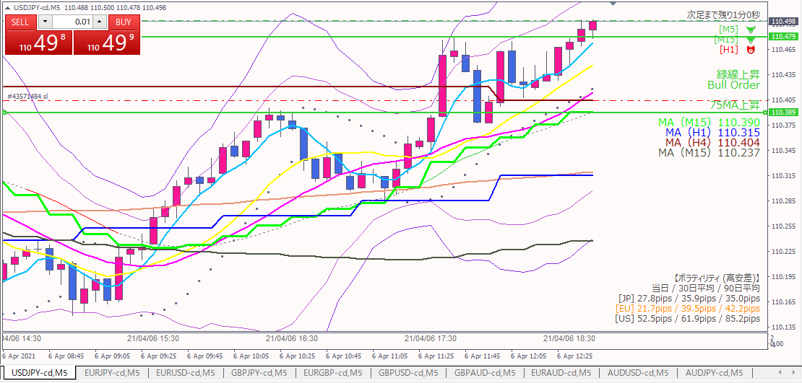
ロング

損切

エントリー根拠
 | ２回はじかれた直近高値を抜けた。
 | ドル強、円弱の流れは変わっていない（20210406-06参照）

損切
 | 実体が緑線を割ったら

利確
 | 目標：1時間足の直近高値。下図参照

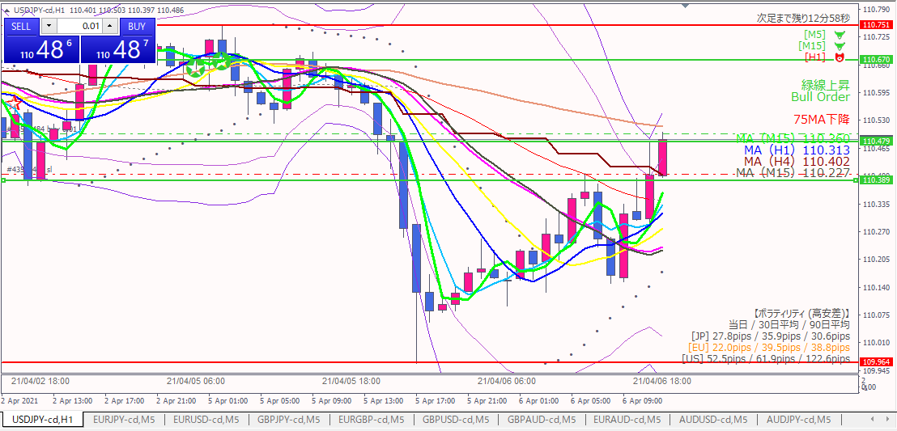

利確目標

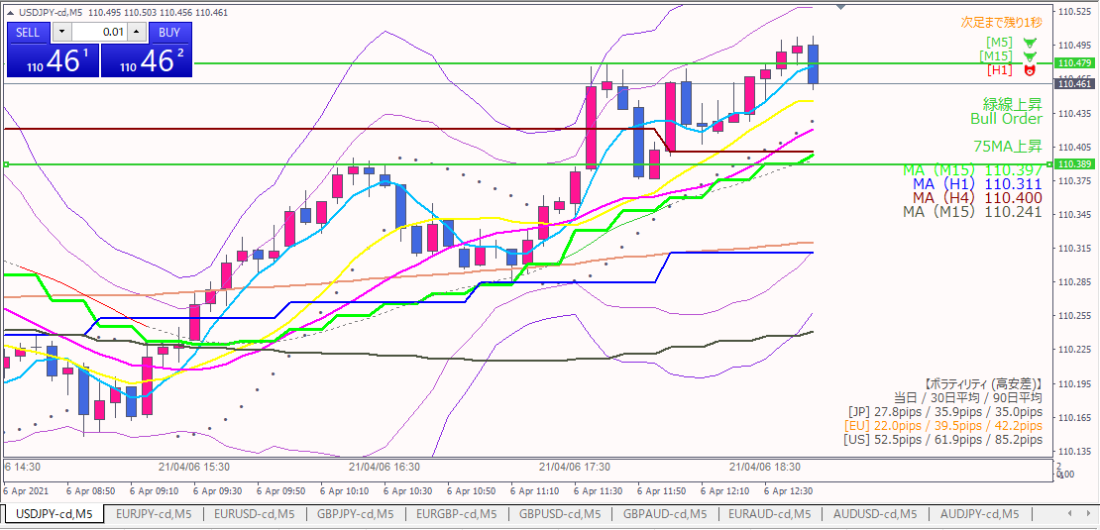

損切

20210406-07
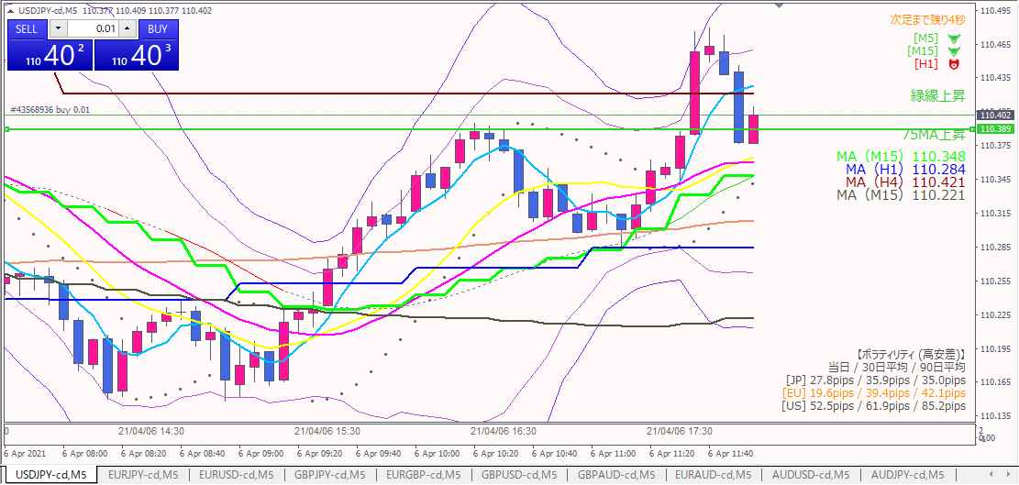

ロング

エントリー根拠
 | 緑線割れはダマシと判断したため。

損切
 | １本前の安値を割ったら

利確
 | 第一目標は直近高値。抜け具合で引っ張るかどうか決める。

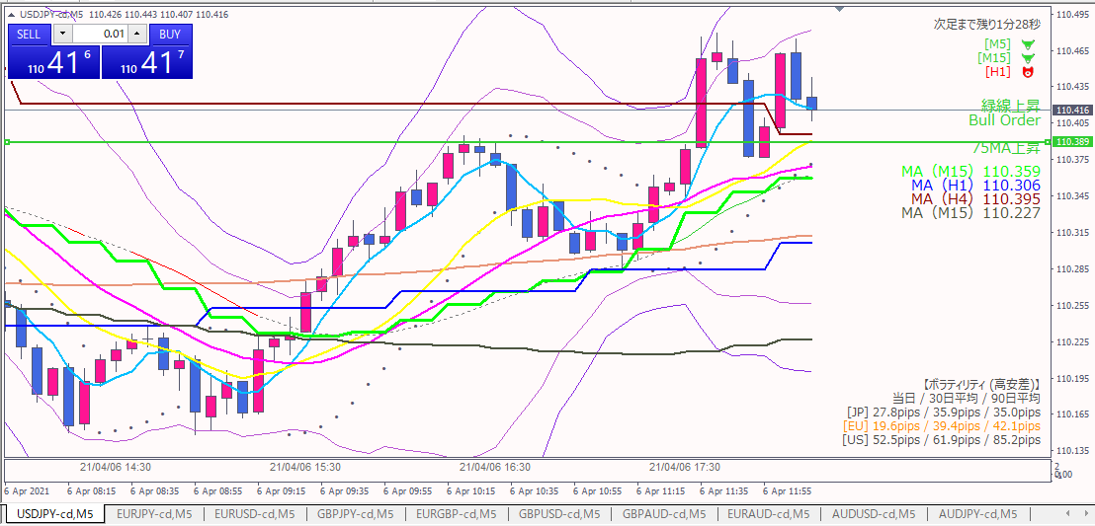

利確

ダブルトップっぽい形もあり、ギリギリ損が出ないところで利確。

20210406-06
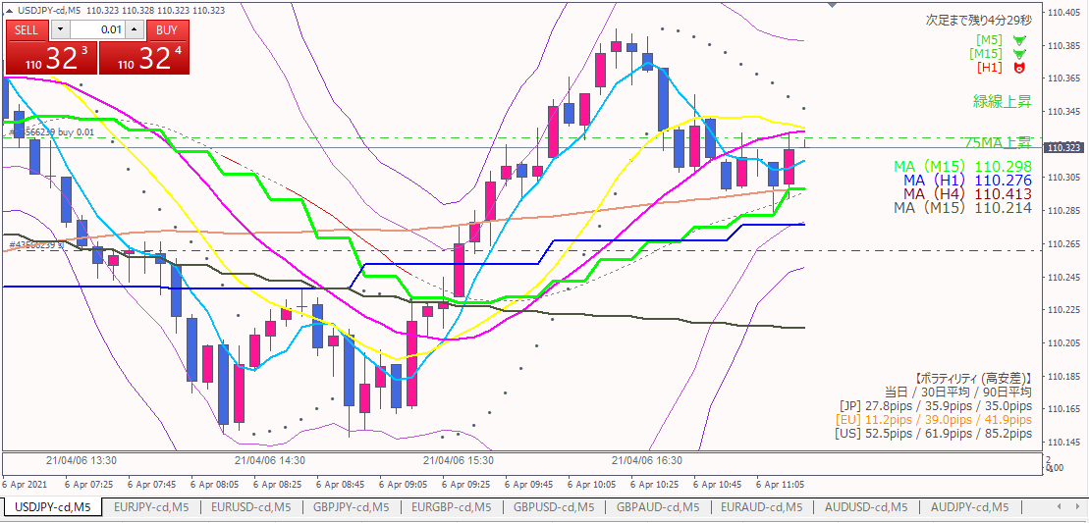

ロング

対円→円が全ての通貨に対して弱い
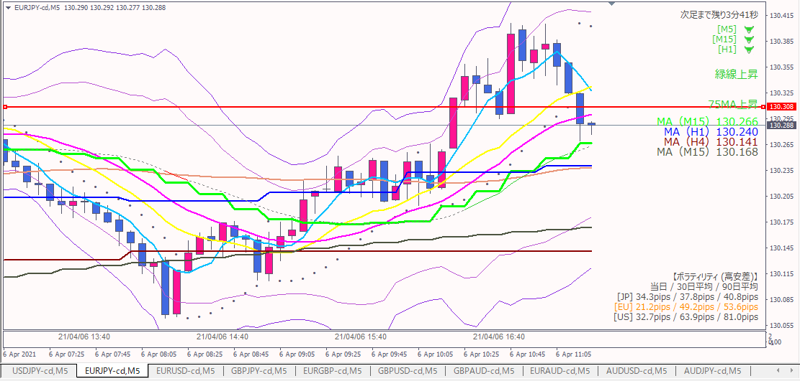
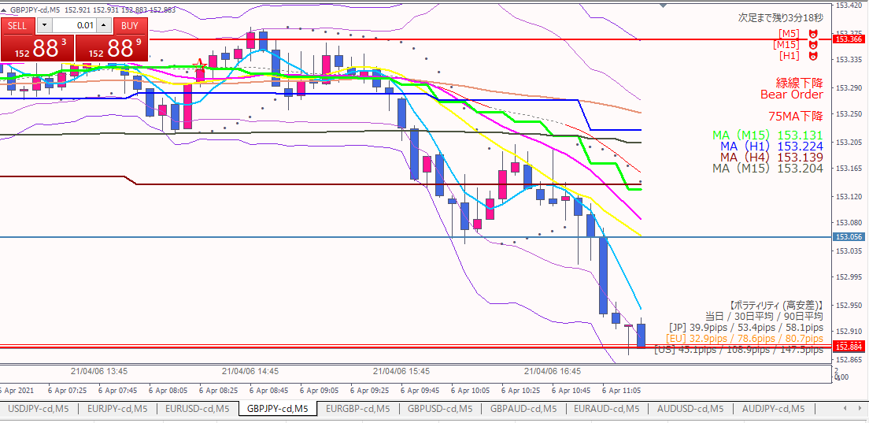
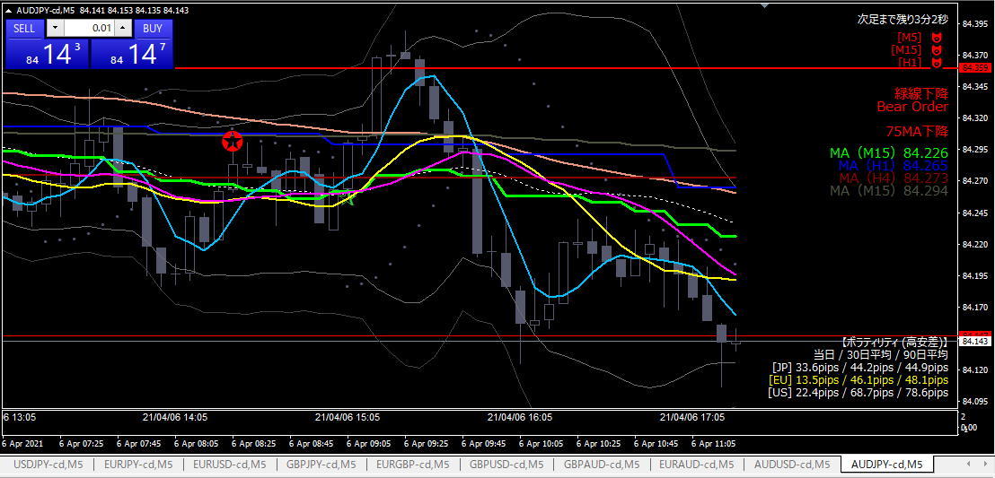

対ドル→すべての通貨に対して強い
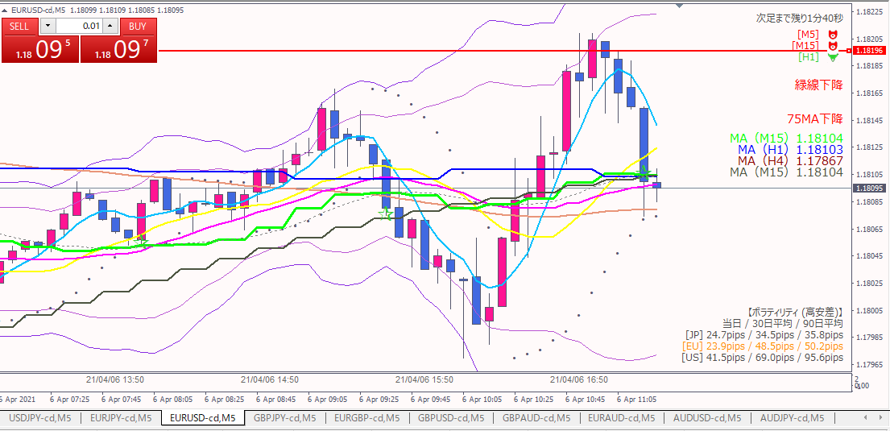
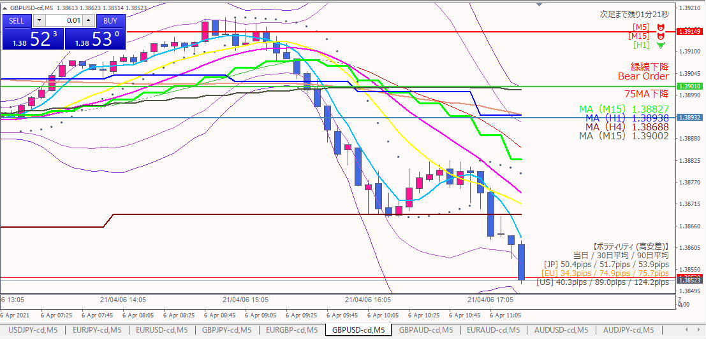
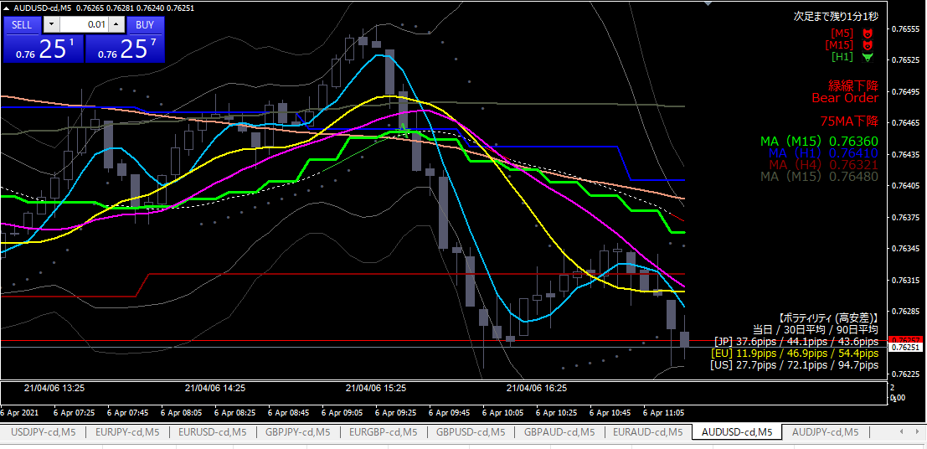

 | エントリー根拠
 |  | 15分MAタッチで上げてきた。
 |  | ドルが最強、円が最弱なので、最強買い、最弱売りのポジションをとった

 | 損切
 |  | 1時間MAを実体が下回ったら

 | 利確
 |  | 直近高値実体。抜けたら目標を変える。
 |  | ここは１時間足で意識されているポイント。下図参照。

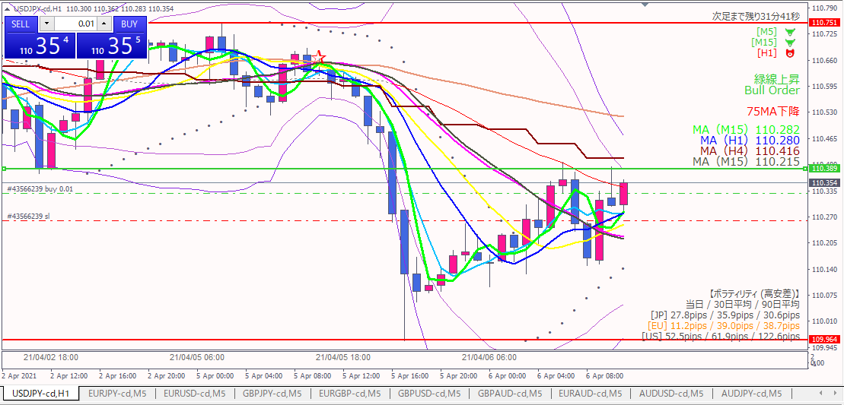

ロング
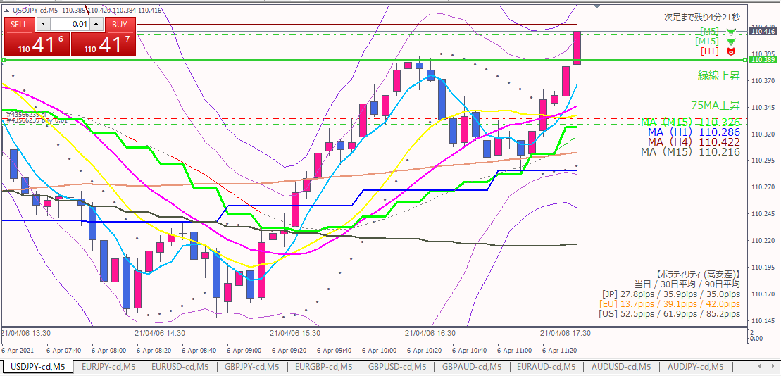

 | 追加エントリー根拠
 |  | 1次目標の緑線を勢いよく超えたため。

 | エグジット
 |  | 想定と逆：最悪、1回目と合わせて損が出ないところで逃げる。
 |  | 利確は上に目標となるポイントがないため、目視で決める。

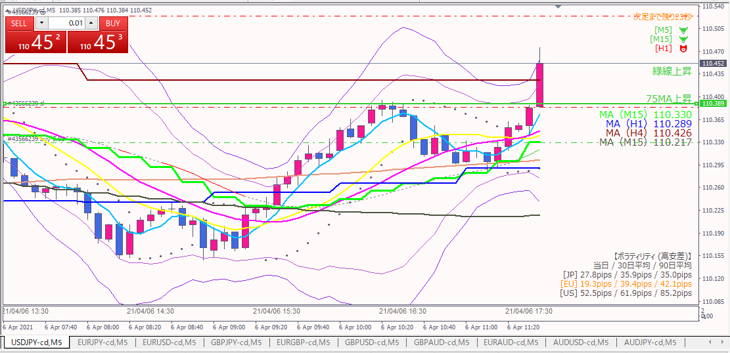
２回目のポジション決済

 | ２回目エントリーのポジションを決済し、１回目の玉でなるべく引っ張る予定。

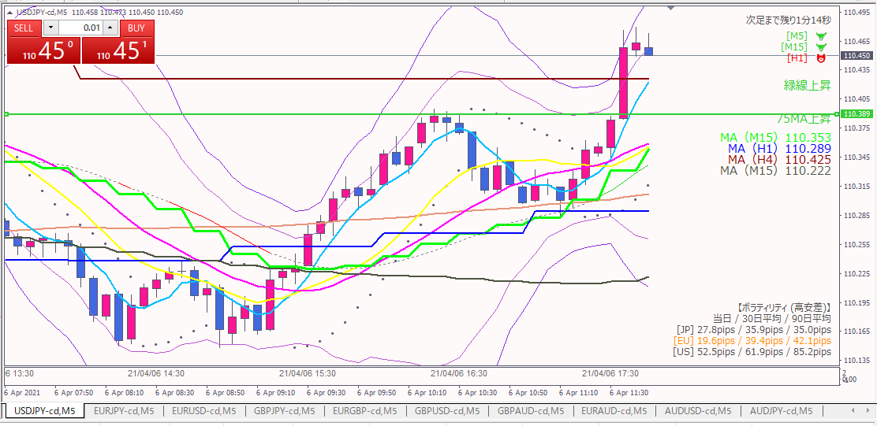
１回目のポジション決済

 | 上昇の勢いが無くなってきたので、１回目のポジションも決済

20210406-05
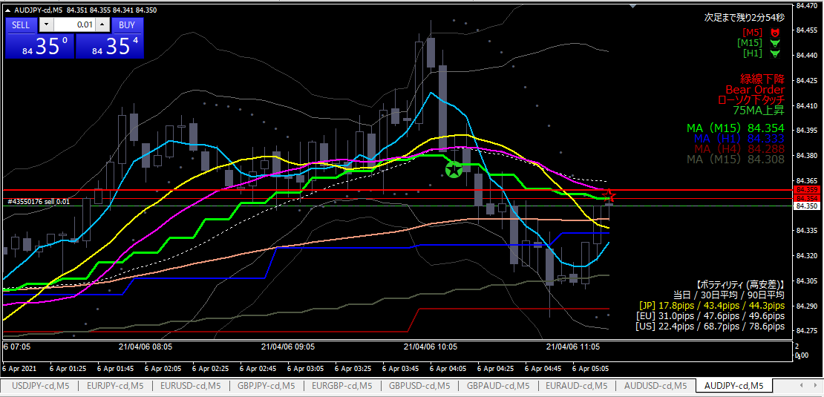

ショート

エントリー根拠
 | 15分MAタッチ。前日高値（赤水平線）も抵抗線になると判断した。
 | リスクリワードが良い。

損切
 | 15分MAを実体が超えたら損切。

利確
 | 直近安値近辺。4時間MA（深紅）の線。

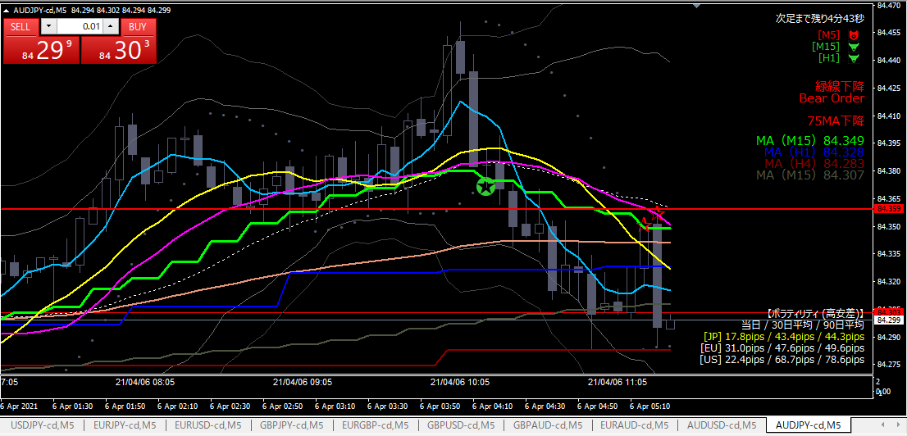

利確

利確根拠
 | 目標の価格近辺に到達したため。

20210406-04
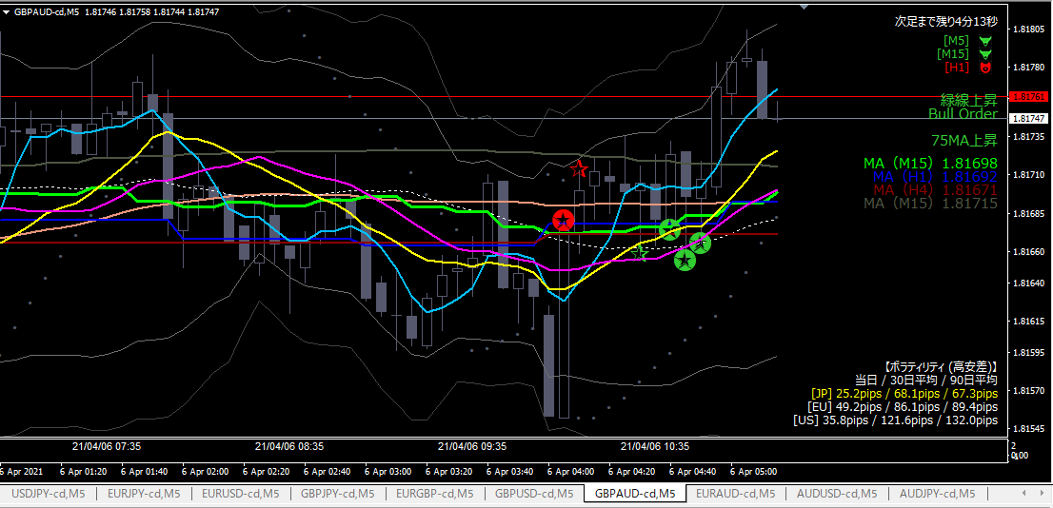
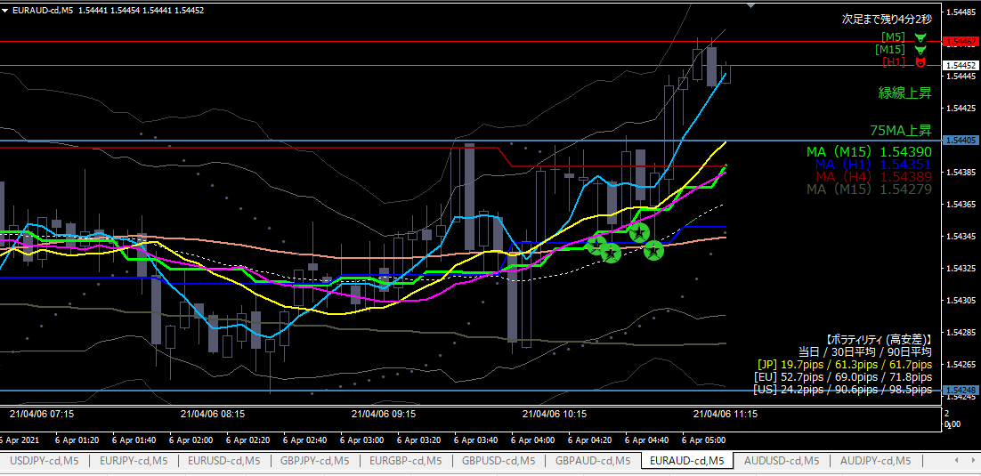
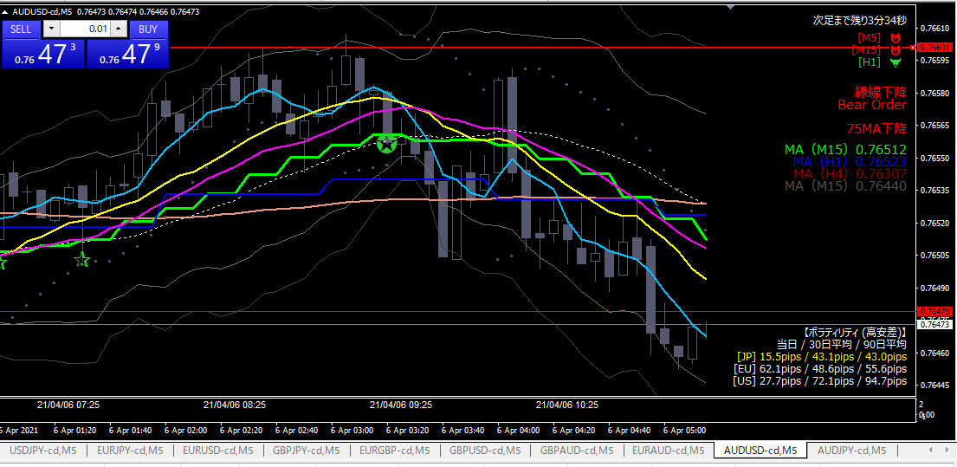
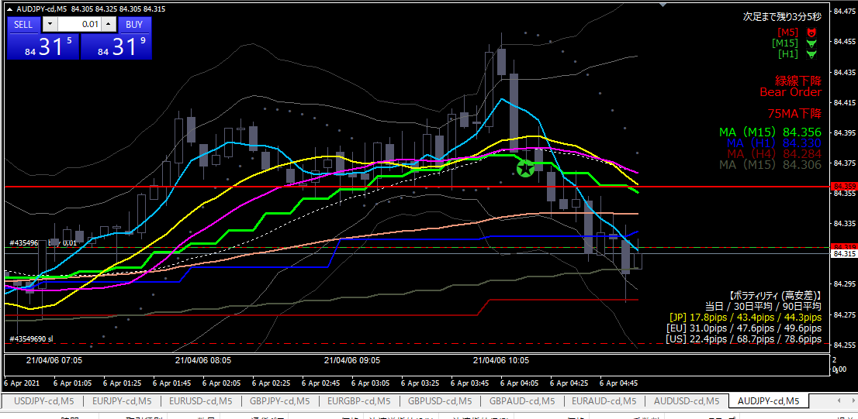

利確

ロング

損切ライン

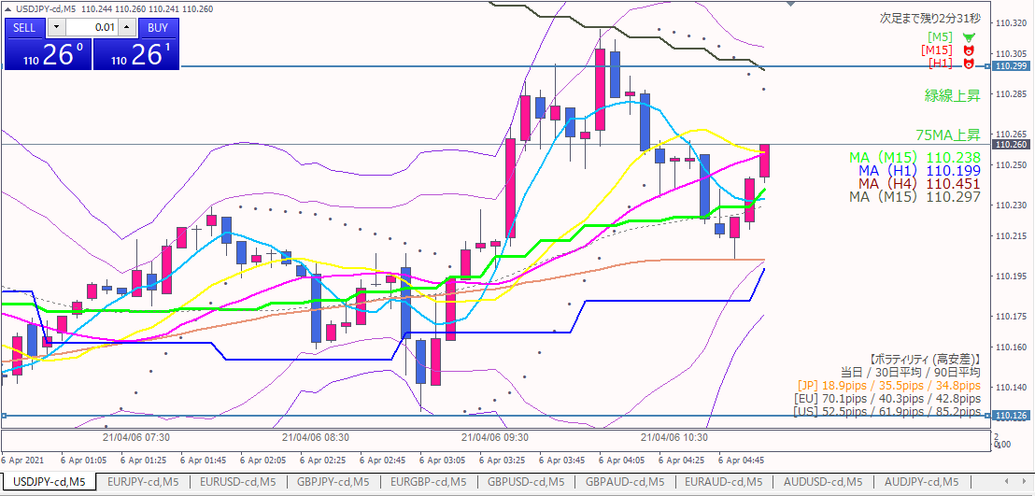
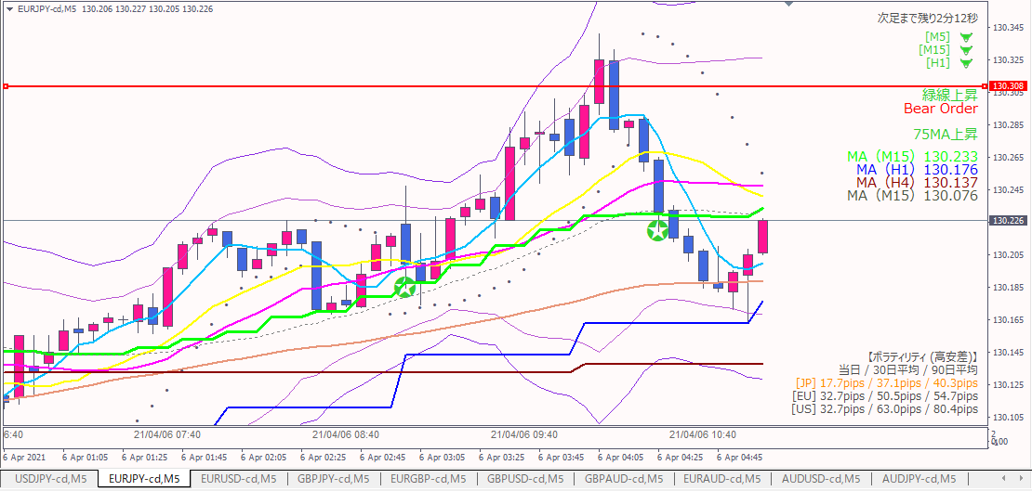

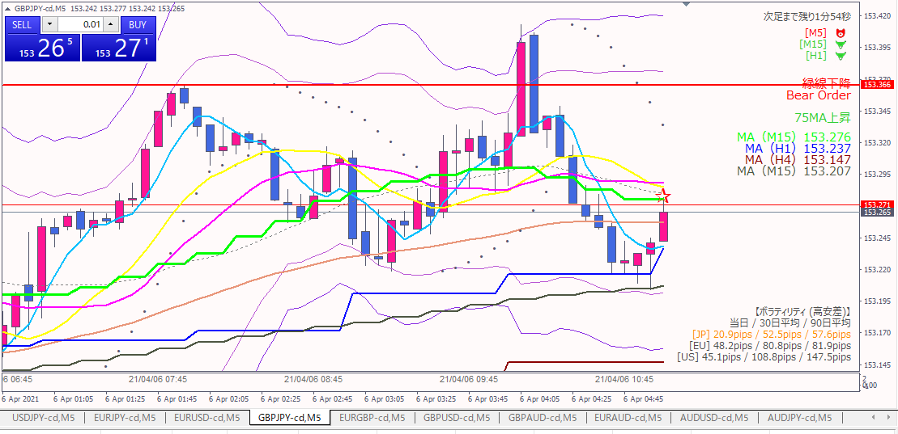

エントリー根拠
 | オージー以外の対円通貨が上昇。オージー円は遅れて上昇するのではと判断した。

損切
 | 4時間MAを実体が下回ったら、次の足の頭で損切。

利確
 | 前日高値。勢いよく抜けたら、さらに上の目標に変更する。

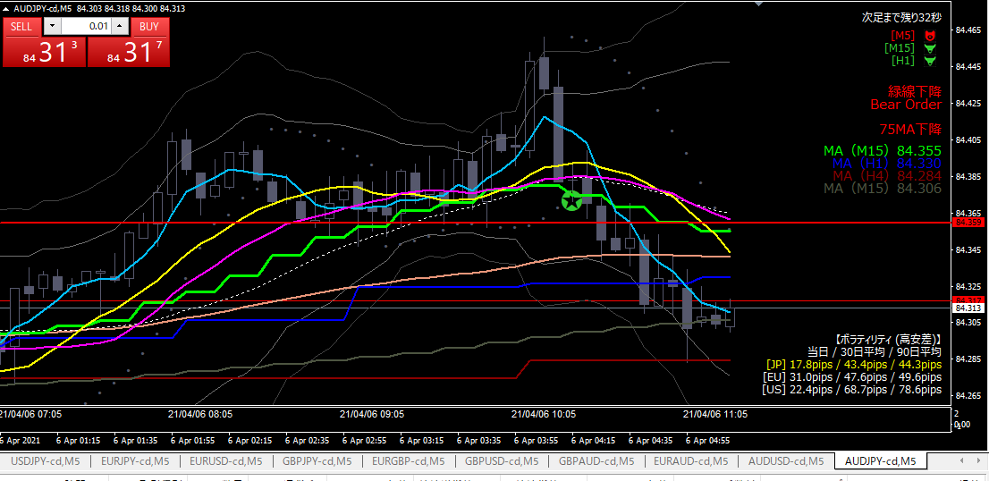

損切

損切根拠
 | オージーテクニカルがポジションと逆に効きそうだったので、建値付近で急遽撤退。マイナス5円。

反省点
 | 対円の通貨しか見ずにエントリーの判断をしてしまった。対オージーも見ておくべきだった。

20210406-03
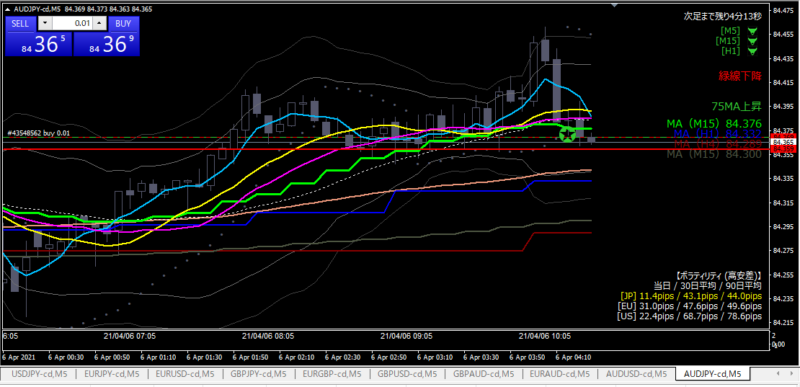

ロング

エントリー根拠
 | 直近で前日高値が下値の抵抗線になっており、今回もそこではじかれたと判断。

損切
 | 前日高値を実体が下回ったら。

利確
 | 直近高値近辺（水色水平線）。

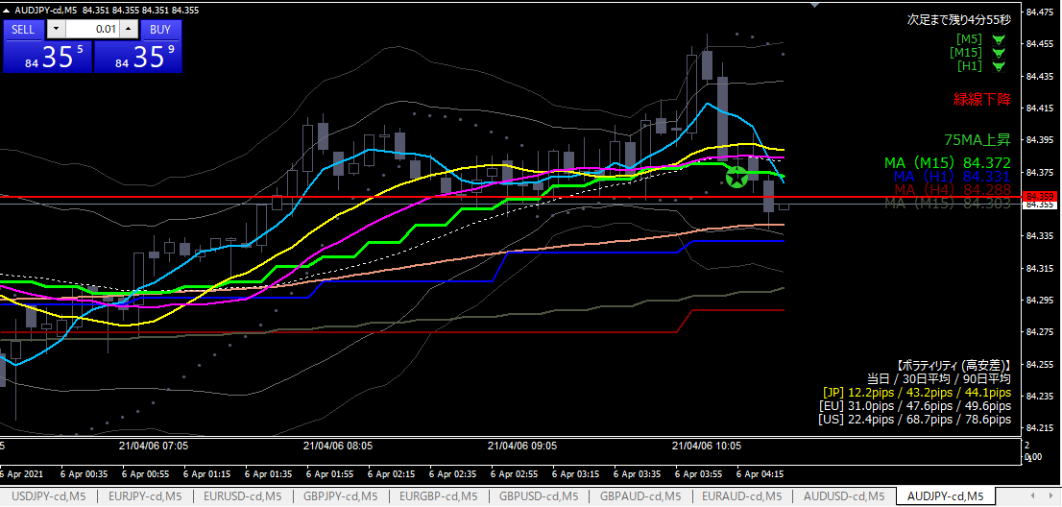

損切

 | 損切
 |  | 前日高値を実体が下回った。

 | 反省点
 |  | 事前に決めたとおりに損切で来たのは良い。
 |  | エントリーの前に、オージーと円の他の通貨に対しての強弱を見ておくべきだった。

20210406-02
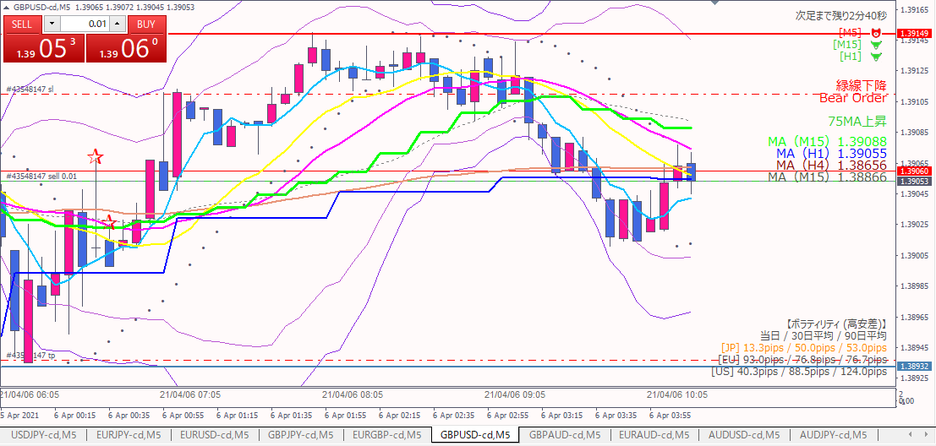

抵抗線で３回はじかれている

ショート

エントリー根拠
 | 先日高値の水平線（赤線）で３回はじかれ、下落トレンドが開始したと判断。
 | 15分MA近辺で下にはじかれたので、押し目と判断。

損切
 | 15分MAを実体が上に抜けた。

利確
 | 1時間足で見た時の前回安値が目標。

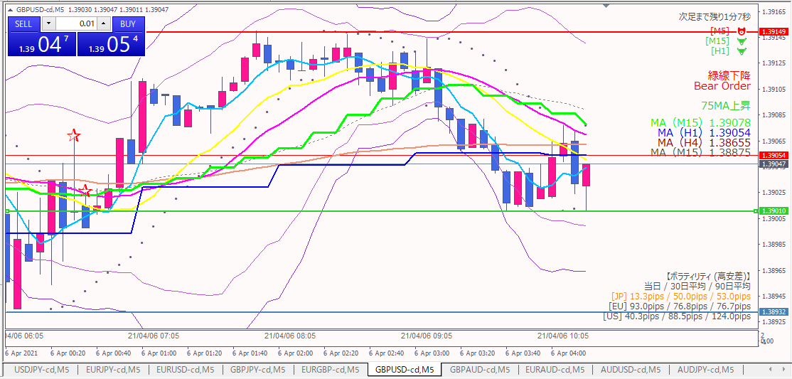

エグジット

損切
 | 黄緑水平線を抜けなそうと判断して、建値で急遽撤退。マイナス１円。

20210406-01
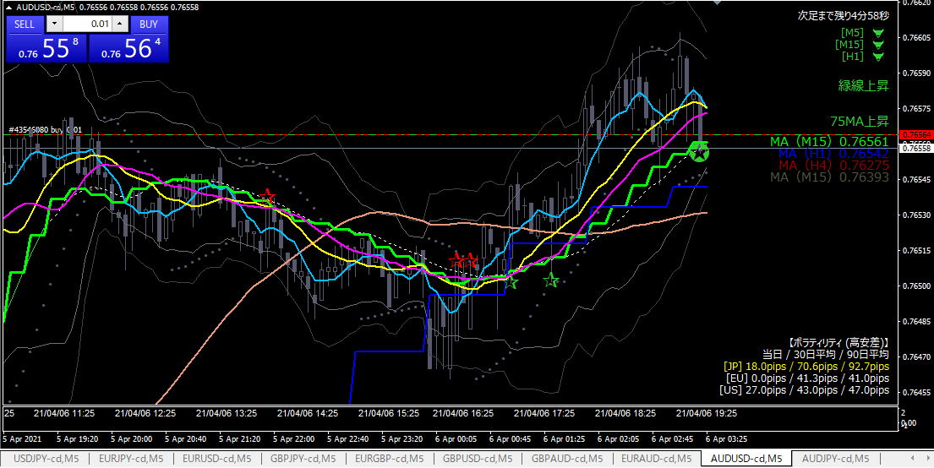

ロング

エントリー根拠
 | 長期短期のMAが上向き。
 | 15MAの押し目にタッチ。スーパーパーフェクトオーダー。
 | リスクリワードが良い。

損切
 | １時間MAを実体が下回ったら。

利確
 | 直近高値（水色水平線）

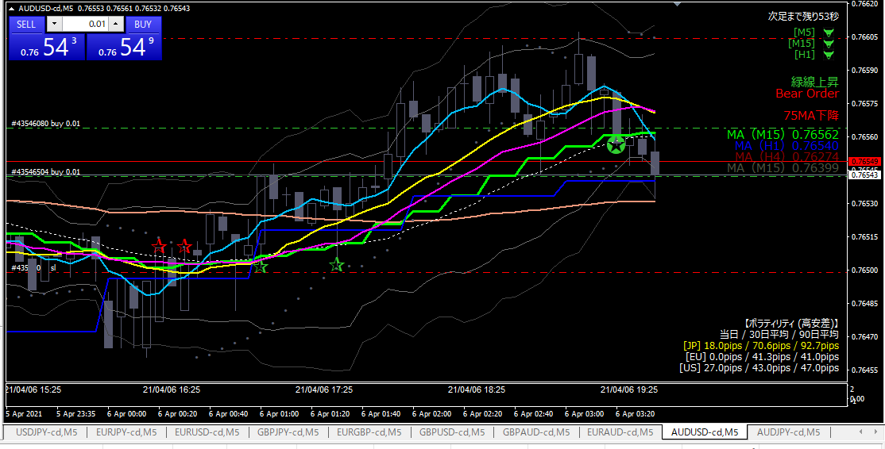

ナンピン

１時間MAタッチでナンピン

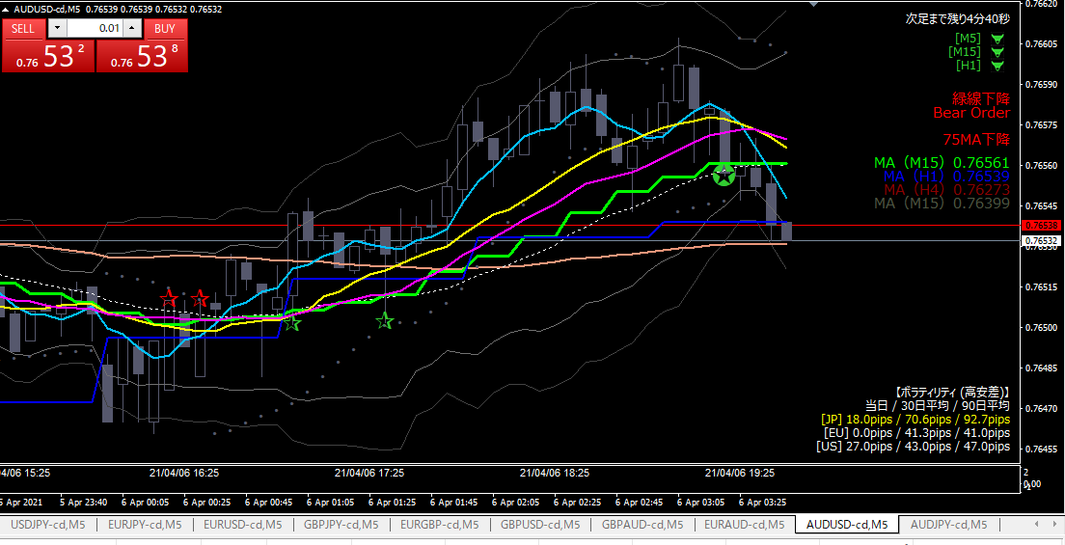

ナンピン

１本前の足の実体が１時間MAを割ったので損切。
画面キャプチャをとっていたら、損切が少し遅れた。

反省点
 | 結果は損切だが、計画通りにナンピン、損切ができたので良しとする。
 | エントリー前に他の通貨の動きを見ておくべきだった。パーフェクトオーダーのシグナルが出て慌ててエントリーしてしまった。

